Arkusz1
 | Dane geometrii i obciążeń suwnicy Q=32T
 | Wielkość | jm | Belka w osi
 |  |  | A | B
 | L | m | 9 | 27
 | a | m | 1.36 | 1.36
 | P1 | kN | 72.3 | 72.3
 | P2 | kN | 112.9 | 112.9
 | P3 | kN | 132.8 | 132.8
 | P4 | kN | 91.1 | 91.1
 | Σ | kN | 410.46 | 410.46

Ustawienie suwnicy CXTD dla maksimum M
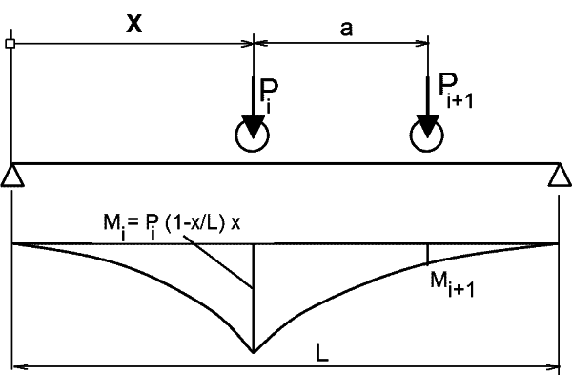

Belka w osi A |  |  |  | Belka w osi B
Mmax [kNm] |  |  |  | Mmax [kNm]
xi [m] | Vi | Mi |  | xi [m] | Vi | Mi
2.06 | 55.78 | 446.53 |  | 11.06 | 42.69 | 2307.96
3.42 | 70.04 | 643.49 |  | 12.42 | 60.98 | 2493.52
4.78 | 62.32 | 686.90 |  | 13.78 | 65.04 | 2525.54
6.14 | 28.98 | 549.71 |  | 15.14 | 40.03 | 2376.94
 | 217.12 | 686.90 |  |  | 208.74 | 2525.54

Ustawienie suwnicy CXTD dla maksimum reakcji V

Belka w osi A |  |  | Belka w osi B
Vmax [kN] |  |  | Vmax [kN]
xi [m] | Vi |  | xi [m] | Vi
0.00 | 72.30 |  | 0.00 | 72.30
1.36 | 95.84 |  | 1.36 | 107.21
2.72 | 92.66 |  | 2.72 | 119.42
4.08 | 49.80 |  | 4.08 | 77.33
 | 310.61 |  |  | 376.27

max i min siły tnące w przekroju maxM

Belka w osi A |  |  |  | Belka w osi B
x= |  | 4.78 |  | x= |  | 13.78
xi [m] | min Ti | max Ti |  | xi [m] | min Ti | max Ti
4.78 | 33.93 | -38.37 |  | 13.78 | 35.41 | -36.89
6.14 | 35.92 | -76.98 |  | 15.14 | 31.77 | -40.53
7.50 | 22.18 | -110.62 |  | 16.50 | 28.13 | -44.17
8.86 | 1.45 | -89.65 |  | 17.86 | 24.48 | -47.82
 | 93.48 | -315.62 |  |  | 119.79 | -169.41

